Media
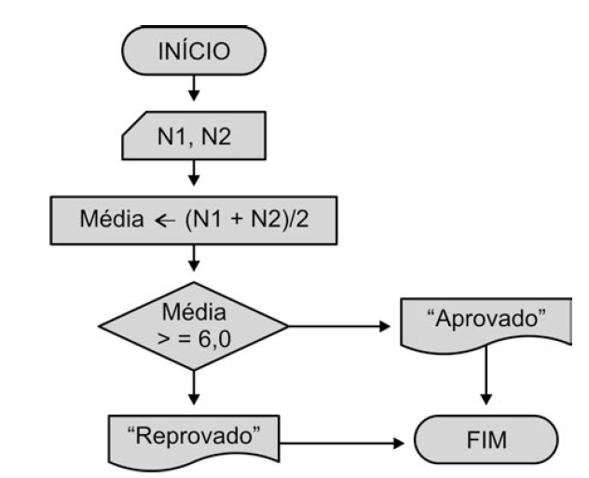
Função Se

Se a média for maior que 6 esta aprovado, se menor reprovado.
Notas Escolares

 | Nota 1 | Nota 2 | Média | Situação
Márcio | 8.0 | 7.0
Jorge | 8.0 | 9.5
Ana | 10.0 | 5.5
Maria | 7.0 | 9.5
Pedro | 8.0 | 4.0
Marília | 9.0 | 4.0

Media_Poderada
Função Se
I - Se a média for maior ou igual 6 esta aprovado,
II - Se media maior ou igual a 4 recuperação
III - se menor 4 reprovado.

Notas Escolares

 | Nota 1 | Nota 2 | Nota 3 | Média | Situação
Márcio | 10.0 | 10.0 | 10.0 | 10.0 | Aprovado direto com a média 10
Jorge | 8.0 | 9.5 | 8.5 | 8.7 | Aprovado direto com a média 8,7
Ana | 10.0 | 5.5 | 9.5 | 8.4 | Aprovado direto com a média 8,4
Maria | 3.0 | 5.0 | 3.0 | 3.6 | Reprovado com a media 3,6
Pedro | 8.0 | 4.0 | 4.0 | 4.8 | Recuperação com a media 4,8
Marília | 9.0 | 4.0 | 9.5 | 7.8 | Aprovado direto com a média 7,75

 |  |  |  | #NAME?
Qtd Alunos | 6 |  |  |  | cont valores
Qtd Alunos Aprovados | 4 |  |  |  | cont se
Qtd Alunos Reprovados | 1 |  |  |  | cont se
Número de 10 | 1 |  |  |  | cont se
Soma Média Aprovados | 8.7125

